2026-02-27

广州市昇奕隆纺织品有限公司
对账单

 | BTC |  |  |  |  | 对账日期： | 2026-02-27
订单序号 | 款号 | 品名 | 颜色 | 出货日期 | 数量（米） | 单价 | 单位 | 金额 | 报价形式
208 |  | SY252906 | 米白色 | 2026-02-27 | 4 | 32 | 元/米 | ¥128.00 | 现金
209 |  | SY25773 | 261#色 | 2026-02-02 | 6 | 18 | 元/米 | ¥108.00 | 现金
210 |  | SY25773 | 261#色 | 2026-02-02 | 4 | 18 | 元/米 | ¥72.00 | 现金
 |  |  |  | 合计 | 14 |  |  | ¥308.00

2026-03-13 (2)
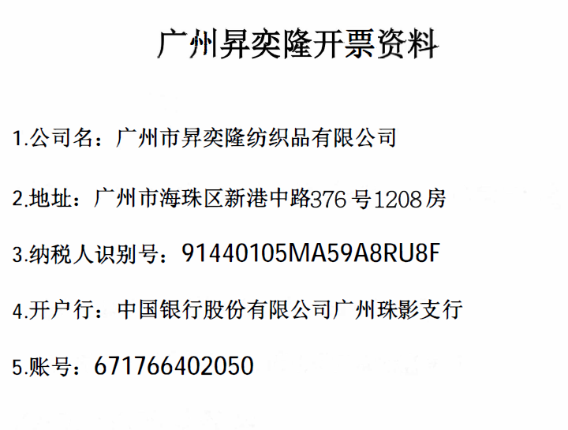
广州市昇奕隆纺织品有限公司
对账单

 | BTC |  |  |  |  | 对账日期： | 2026-03-13
订单序号 | 送货单号 | 品名 | 颜色 | 出货日期 | 数量（米） | 单价 | 单位 | 金额 | 报价形式
269 | SYL20260313-1 | SY251062 | 巧克力色#58 | 2026-03-13 | 101 | 13.4 | 元/米 | ¥1,353.40 | 开发票+开TC证书
269 |  |  | 巧克力色#58 | 2026-03-13 | 108 | 13.4 | 元/米 | ¥1,447.20 | 开发票+开TC证书
270 |  |  | 橄榄绿#126 | 2026-03-13 | 119 | 13.4 | 元/米 | ¥1,594.60 | 开发票+开TC证书
270 |  |  | 橄榄绿#126 | 2026-03-13 | 121 | 13.4 | 元/米 | ¥1,621.40 | 开发票+开TC证书
270 |  |  | 橄榄绿#126 | 2026-03-13 | 71 | 13.4 | 元/米 | ¥951.40 | 开发票+开TC证书
271 |  |  | 深宝蓝#47 | 2026-03-13 | 130 | 13.4 | 元/米 | ¥1,742.00 | 开发票+开TC证书
272 |  |  | 米杏色118 | 2026-03-13 | 116 | 13.4 | 元/米 | ¥1,554.40 | 开发票+开TC证书
272 |  |  | 米杏色118 | 2026-03-13 | 52 | 13.4 | 元/米 | ¥696.80 | 开发票+开TC证书

 |  |  |  | 合计 | 818 |  |  | ¥10,961.20

